Seviye1
BULUT ENDEKS-BETA (BE-β) SİMÜLASYONU

Not: F9 tuşuna basılı tutarak alternatiflere yönelik yeni kriter değerleri ve kriter yönleri üreterek farklılaşmaları görebilirsiniz. Daha anlaşılır olabilmesi adına makalede yöntemin uygulama adımlarıyla aşağıdaki örnek uygulama adımlarının takip edilmesi önerilmektedir.
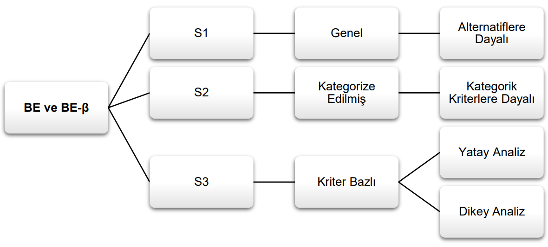

 |  |  |  |  |  |  | Not: Araştırmanın tasarımına ve amacına bağlı olarak Bulut Endeks-Beta (BE-β)'da seviyeler değişiklik gösterebilmektedir. Söz gelimi araştırma seviye 1 (S1)'de tamamlanacağı gibi 1. ve 2. seviyeler (S2 ve S3)'de de tamamlanabilir. Ya da her 3 seviye de araştırma kapsamında tamamlanabilir ve böylece uçtan uça ayrıntılı analiz yapılabilir. 2. ve 3. sevieyelerde 1. seviyede üretilen tablo verileri (matrisleri) kullanılmaktadır. Bu anlamda 2. ve 3. seviye 1. aşama verilerine bağımlıdır. Endeks yapısı itibariyle dinamik bir özellik gösterdiğinden kendini en iyi (optimal) referans değerlerine göre güncellemektedir.

 |  |  |  |  |  |  | Not: "İdeal değerlerin belirlenme şekli" kısmında açılan kutudan iki seçenek gelmektedir: İlki "Kriterin yönüne göre", diğeri ise "Sektör ortalamalarına göre". "Kriterin yönüne göre"seçeneğini seçtiğinizde ilgili kriter değerleri içerisinden minimum veya maksimum değer gelmektedir. Eğer "Sektör ortalamalarına göre" seçeneğini seçerseniz ilgili kriter değerlerinin ortalaması hesaplanacakır. Bu seçenekleri artırmak mümkündür. Örneğin literatürde kriterlere ilişkin belirlenen ideal değerler varsa "Literatüre göre" sekmesi eklenebilir veya bu değerler doğrudan ideal değerler sütununa eklenenebilir. Zaten literatürde değerler hesaplanmış olduğunda tekrardan bir hesaplamaya gerek bulunmamaktadır.
Kaynak: Top, M. & Bulut, T. (2022). Yeni Bir Çok Kriterli Karar Verme Yöntemi: Bulut Endeks-Beta (BE-β). Verimlilik Dergisi , (3) , 393-414 . DOI: 10.51551/verimlilik.1031366.

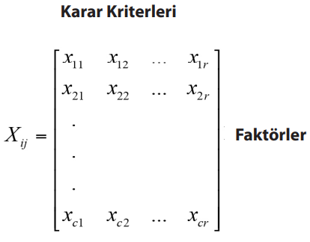
 |  |  |  |  |  |  |  |  | Kriter: K | Alternatif veya Faktör: A
 |  |  |  |  |  |  |  |  | İDEAL DEĞERLERİN BELİRLENME ŞEKLİ
 |  |  |  |  |  |  |  |  | Aşağıdaki açılan kutudan seçiniz
1. AŞAMA | KARAR MATRİSİNİN OLUŞTURULMASI (Xij) |  |  |  |  |  |  |  | Sektör Ortalamalarına Göre

 | KRİTERLER | A1 | A2 | A3 | A4 | A5 |  |  | KRİTERLER | KRİTERİN YÖNÜ | İDEAL DEĞERLER
 | K1 | -2.34 | -2.27 | 1.91 | -0.92 | 0.09 |  |  | K1 | Max | -0.71
 | K2 | 1.27 | -4.72 | -5.88 | 3.97 | 3.29 |  |  | K2 | Min | -0.41
 | K3 | -1.22 | 1.06 | -2.73 | -3.74 | 2.17 |  |  | K3 | Max | -0.89
 | K4 | 0.66 | -1.14 | -6.73 | 3.72 | 0.99 |  |  | K4 | Min | -0.50
 | K5 | 1.06 | 2.26 | 3.09 | -1.85 | -3.03 |  |  | K5 | Min | 0.30
 | K6 | -0.70 | -1.45 | -4.11 | 0.70 | 1.02 |  |  | K6 | Max | -0.91
 | K7 | 6.99 | 4.69 | -3.95 | -5.07 | -5.36 |  |  | K7 | Min | -0.54
 | K8 | 6.10 | 4.35 | 0.88 | 0.78 | 1.43 |  |  | K8 | Min | 2.71
 | K9 | 3.33 | -1.71 | -1.76 | -1.89 | -0.71 |  |  | K9 | Min | -0.55

2. AŞAMA | İDEAL DEĞERLERE GÖRE FARKIN BELİRLENMESİ (Fij)

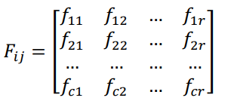
 | KRİTERLER | A1 | A2 | A3 | A4 | A5
 | K1 | -1.64 | -1.56 | 2.62 | -0.22 | 0.80
 | K2 | 1.68 | -4.31 | -5.47 | 4.39 | 3.71
 | K3 | -0.33 | 1.96 | -1.84 | -2.85 | 3.06
 | K4 | 1.16 | -0.64 | -6.23 | 4.22 | 1.49
 | K5 | 0.75 | 1.95 | 2.78 | -2.15 | -3.33
 | K6 | 0.21 | -0.54 | -3.20 | 1.61 | 1.92
 | K7 | 7.53 | 5.23 | -3.41 | -4.53 | -4.82
 | K8 | 3.39 | 1.65 | -1.83 | -1.93 | -1.28
 | K9 | 3.87 | -1.16 | -1.21 | -1.34 | -0.16

3. AŞAMA | MİNİMUM DEĞERLERİ EŞLEŞTİRME (Mij)

 | KRİTERLER | A1 | A2 | A3 | A4 | A5
 | K1 | 3.2746 | 3.1991 | 4.2530 | 1.8537 | 2.4372
 | K2 | 2.7023 | 0.0758 | 1.0798 | 0.0000 | 0.6801
 | K3 | 3.1762 | 4.8022 | 4.6860 | 5.6904 | 5.9052
 | K4 | 3.0622 | 3.5812 | 2.0044 | 0.0000 | 2.7360
 | K5 | 2.0323 | 0.8325 | 0.0000 | 0.6297 | 0.5495
 | K6 | 3.4088 | 3.7437 | 6.4022 | 4.8135 | 5.1247
 | K7 | 0.0000 | 2.3021 | 4.1198 | 3.0031 | 2.7106
 | K8 | 0.0000 | 1.7429 | 1.5622 | 1.4622 | 2.1077
 | K9 | 0.0000 | 2.7137 | 2.6642 | 2.5338 | 3.7125

4. AŞAMA | LOGARİTMİK DÖNÜŞÜM MATRİSİNİN OLUŞTURULMASI (Aij)

 | KRİTERLER | A1 | A2 | A3 | A4 | A5
 | K1 | 1.4527 | 1.4349 | 1.6588 | 1.0486 | 1.2346
 | K2 | 1.3090 | 0.0731 | 0.7323 | 0.0000 | 0.5188
 | K3 | 1.4294 | 1.7582 | 1.7380 | 1.9007 | 1.9323
 | K4 | 1.4017 | 1.5220 | 1.1001 | 0.0000 | 1.3180 | Yorum: Eğer mij matrisi ağırlıklandırılmışsa yani kriterlerin ağrlık katsayıları (wi) ile çarpılmışsa Aij matrisi kullanılır.
 | K5 | 1.1093 | 0.6057 | 0.0000 | 0.4884 | 0.4379
 | K6 | 1.4836 | 1.5568 | 2.0018 | 1.7602 | 1.8123
 | K7 | 0.0000 | 1.1946 | 1.6331 | 1.3871 | 1.3112
 | K8 | 0.0000 | 1.0090 | 0.9409 | 0.9010 | 1.1339
 | K9 | 0.0000 | 1.3120 | 1.2986 | 1.2624 | 1.5502

 | SINIF İÇİ SKOR (tci) | 8.1857 | 10.4663 | 11.1036 | 8.7484 | 11.2493

5. AŞAMA | ENDEKS REFERANS DEĞERLERİNİN HESAPLANMASI (Rri)

 |  | KRİTERLER | ENDEKS REFERANS DEĞERLERİ (Rri)
 |  | K1 | 1.659
 |  | K2 | 1.309
 |  | K3 | 1.932
 |  | K4 | 1.522
 |  | K5 | 1.109
 |  | K6 | 2.002
 |  | K7 | 1.633
 |  | K8 | 1.134
 |  | K9 | 1.550

KRİTERLERE AİT ENDEKS REFERANS DEĞERLERİ TOPLAMI (bri) |  |  | 13.85029

6. AŞAMA | BE-β PUANLARININ HESAPLANMASI

 | ALTERNATİFLER | SINIF İÇİ SKOR (tci) | ERD (bri) TOPLAMI | BE-β | SIRALAMA | SIRALAMA ÖLÇEĞİ
 | A1 | 8.19 | 13.85 | 59.10 | 5 | IIII
 | A2 | 10.47 | 13.85 | 75.57 | 3 | IIIIIIIIIIII
 | A3 | 11.10 | 13.85 | 80.17 | 2 | IIIIIIIIIIIIIIII
 | A4 | 8.75 | 13.85 | 63.16 | 4 | IIIIIIII
 | A5 | 11.25 | 13.85 | 81.22 | 1 | IIIIIIIIIIIIIIIIIIII
Alternatiflerin BUlut endeks BETA Puanı
 |  |  |  |  |  |  |  | Yorum: BE-β eşitliğinin paydası endeks referans değerlerin toplamı (bri)'ndan oluştuğundan eşitliğin payında yer alan sınıf içi skorları (tci) referans değerleri toplamına en yakın olan alternatif, BE-β puanı en yüksek olan alternatif olarak değerlendirilmektedir. Böylece kriterlerin endeks referans değerleri ve alternatiflerin kriter değerleri değiştiği durumda otomatik olarak endeks kendini güncelllemiş olmaktadır. Bu özellik endekse aynı zamanda dinamik bir özellik de kazandırmaktadır.

ALTERNATİFLERİN REFERANS DEĞERLER TOPLAMINA (bri) UZAKLIĞI

